Đăng ký
Project Name | XÂY DỰNG WEBSITE ĐẶT ĐỒ ĂN TÍCH HỢP THANH TOÁN VNPAY VÀ AI CHATBOX HỖ TRỢ TƯ VẤN
Module Code | Đăng ký
 | Hoàn thành | Lỗi | Chưa kiểm tra | Bị chăn | Tổng số trường hợp thử nghiệm
Round 1 | 26 | 0 | 0 | 0 | 26
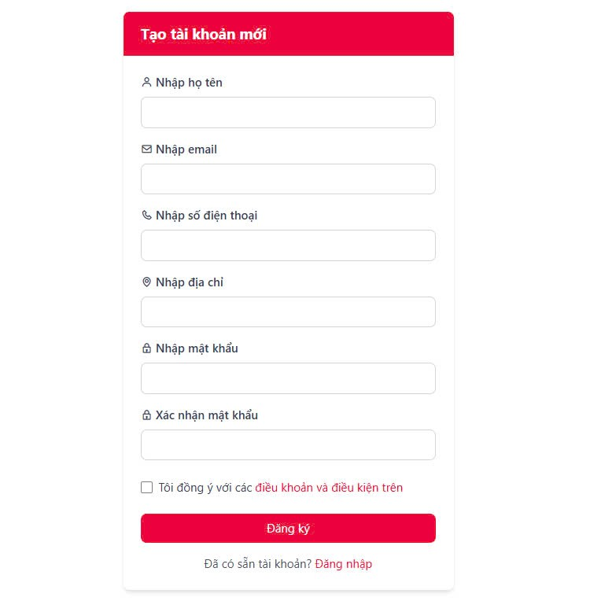
Round 2 | 0 | 0 | 0 | 0 | 0

Test Case ID | Mô tả | Hành động | Điều kiện tiên quyết | Kết quả mong đợi | Kết quả thực tế | Kết quả |  |  | Kết quả |  |  | Chú thích
 |  |  |  |  |  | Vòng 1 |  |  | Vòng 2
 |  |  |  |  |  | Trạng thái | Ngày kiểm tra | Người kiểm tra | Trạng thái | Ngày kiểm tra | Người kiểm tra
GUI_SHOW Trang đăng ký
GUI-DK01 | [Tạo tài khoản mới] Label |  |  | -Label : white -Status : enable |  | Passed | 2025-04-07 | Trí | Passed | 2025-04-10 | Trí
GUI-DK02 | [Nhập họ tên] Label |  |  | -Text color : black -Status : enable |  | Passed | 2025-04-07 | Trí | Passed | 2025-04-10 | Trí
GUI-DK03 | [Nhập họ tên] Textbox |  |  | -Text color : black -Status : enable |  | Passed | 2025-04-07 | Trí | Passed | 2025-04-10 | Trí
GUI-DK04 | [Email] Label |  |  | -Text color : black -Status : enable |  | Passed | 2025-04-07 | Trí | Passed | 2025-04-10 | Trí
GUI-DK05 | [Email] Textbox |  |  | -Text color : black -Status : enable |  | Passed | 2025-04-07 | Trí | Passed | 2025-04-10 | Trí
GUI-DK06 | [SĐT] Label |  |  | -Text color : black -Status : enable |  | Passed | 2025-04-07 | Trí | Passed | 2025-04-10 | Trí
GUI-DK07 | [SĐT] Textbox |  |  | -Text color : black -Status : enable |  | Passed | 2025-04-07 | Trí | Passed | 2025-04-10 | Trí
GUI-DK08 | [Địa chỉ] Label |  |  | -Text color : black -Status : enable |  | Passed | 2025-04-07 | Trí | Passed | 2025-04-10 | Trí
GUI-DK09 | [Địa chỉ] Textbox |  |  | -Text color : black -Status : enable |  | Passed | 2025-04-07 | Trí | Passed | 2025-04-10 | Trí
GUI-DK10 | [Mật khẩu] Label |  |  | -Text color : black -Status : enable |  | Passed | 2025-04-07 | Trí | Passed | 2025-04-10 | Trí
GUI-DK11 | [Mật khẩu] Textbox |  |  | -Text color : black -Status : enable |  | Passed | 2025-04-07 | Trí | Passed | 2025-04-10 | Trí
GUI-DK12 | [Nhập lại mật khẩu] Label |  |  | -Text color : black -Status : enable |  | Passed | 2025-04-07 | Trí | Passed | 2025-04-10 | Trí
GUI-DK13 | [Nhập Lại mật khẩu] Textbox |  |  | -Text color : black -Status : enable |  | Passed | 2025-04-07 | Trí | Passed | 2025-04-10 | Trí
GUI-DK14 | [Điều kiện] Checkbox |  |  | -Text color : black -Status : enable |  | Passed | 2025-04-07 | Trí | Passed | 2025-04-10 | Trí
GUI-DK15 | [Đăng ký] Button |  |  | -Text color : black -Status : enable |  | Passed | 2025-04-07 | Trí | Passed | 2025-04-10 | Trí
FUNCTION_SHOW Trang đăng ký
FUNC-DK01 | Đăng ký thành công | 1. Nhập đầy đủ thông tin hợp lệ gồm: Tên đăng ký, Số điện thoại,Email đăng ký,Địa chỉ, Mật khẩu,Điều kiện 2. Click "Đăng ký". | Truy cập vào hệ thống | Thông báo đăng ký thành công Chuyển đến trang đăng nhập | Thông báo đăng ký thành công Chuyển đến trang đăng nhập | Passed | 2025-04-07 | Trí | Passed | 2025-04-10 | Trí
FUNC-DK02 | SĐT đã tồn tại | 1. Nhập số điện thoại đã đăng ký trước đó 2. Click "Đăng ký". | Truy cập vào hệ thống | Hệ thống thông báo lỗi : "SĐT đã tồn tại trong hệ thống!" | Hệ thống thông báo lỗi : "SĐT đã tồn tại trong hệ thống!" | Passed | 2025-04-07 | Trí | Passed | 2025-04-10 | Trí
FUNC-DK03 | Email đã tồn tại | 1. Nhập Email đã đăng ký trước đó 2. Click "Đăng ký". | Truy cập vào hệ thống | Hệ thống thông báo lỗi : "Email đã tồn tại trong hệ thống!" | Hệ thống thông báo lỗi : "Email đã tồn tại trong hệ thống!" | Passed | 2025-04-07 | Trí | Passed | 2025-04-10 | Trí
FUNC-DK04 | Để trống trường "Nhập họ tên" | 1. Để trống trường "Nhập họ tên" 2. Nhập các trường còn lại 3. Click "Đăng ký". | Truy cập vào hệ thống | Thông báo lỗi : "Bắt buộc phải nhập" | Thông báo lỗi : "Bắt buộc phải nhập" | Passed | 2025-04-07 | Trí | Passed | 2025-04-10 | Trí
FUNC-DK05 | Để trống trường "Địa chỉ". | 1 .Nhập tất cả các trường 2. Không nhập dữ liệu trường "Địa chỉ". 3. Click "Đăng ký". | Truy cập vào hệ thống | Thông báo lỗi : "Bắt buộc phải nhập" | Thông báo lỗi : "Bắt buộc phải nhập" | Passed | 2025-04-07 | Trí | Passed | 2025-04-10 | Trí
FUNC-DK06 | Để trống trường "SĐT" | 1. Để trống trường "SĐT" 2. Click "Đăng ký". | Truy cập vào hệ thống | Thông báo lỗi : "Bắt buộc phải nhập" | Thông báo lỗi : "Bắt buộc phải nhập" | Passed | 2025-04-07 | Trí | Passed | 2025-04-10 | Trí
FUNC-DK07 | Để trống trường "Mật khẩu". | 1 .Nhập tất cả các trường 2. Không nhập dữ liệu trường "Mật khẩu". 3. Click "Đăng ký". | Truy cập vào hệ thống | Thông báo lỗi : "Bắt buộc phải nhập" | Thông báo lỗi : "Bắt buộc phải nhập" | Passed | 2025-04-07 | Trí | Passed | 2025-04-10 | Trí
FUNC-DK08 | Để trống trường "Nhập lại mật khẩu". | 1 .Nhập tất cả các trường 2. Không nhập dữ liệu trường "Nhập lại mật khẩu". 3. Click "Đăng ký". | Truy cập vào hệ thống | Thông báo lỗi : "Bắt buộc phải nhập" | Thông báo lỗi : "Bắt buộc phải nhập" | Passed | 2025-04-07 | Trí | Passed | 2025-04-10 | Trí
FUNC-DK09 | Mật khẩu đủ mạnh | 1 .Nhập use name 2. Nhập mật khẩu it nhất 8 ký tự 3. Click "Đăng ký". | Truy cập vào hệ thống | Thông báo lỗi:" Mật khẩu phải từ 8 ký tự trở lên" | Thông báo lỗi:" Mật khẩu phải từ 8 ký tự trở lên" | Passed | 2025-04-07 | Trí | Passed | 2025-04-10 | Trí
FUNC-DK10 | Mật khẩu có ký tự đặc biệt | 1 .Nhập use name 2. Nhập mật khẩu ký tự đặc biệt vd(@#$!...) 3. Click "Đăng ký". | Truy cập vào hệ thống | Thông báo lỗi:" Mật khẩu không có ký tự đặc biệt" | Thông báo "Đăng ký thành công" | Passed | 2025-04-07 | Trí | Passed | 2025-04-10 | Trí
FUNC-DK11 | Click vào [Đăng ký] chuyển trang | 1. Click nút [Đăng ký] | Truy cập vào hệ thống | Chuyển hướng sang trang đăng nhập thành công | Chuyển hướng sang trang đăng nhập thành công | Passed | 2025-04-07 | Trí | Passed | 2025-04-10 | Trí

Đăng nhập
Project Name | XÂY DỰNG WEBSITE ĐẶT ĐỒ ĂN TÍCH HỢP THANH TOÁN VNPAY VÀ AI CHATBOX HỖ TRỢ TƯ VẤN
Module Code | Đăng nhập
 | Hoàn thành | Lỗi | Chưa kiểm tra | Bị chăn | Tổng số trường hợp thử nghiệm
Round 1 | 15 | 0 | 0 | 0 | 15
Round 2 | 15 | 0 | 0 | 0 | 15
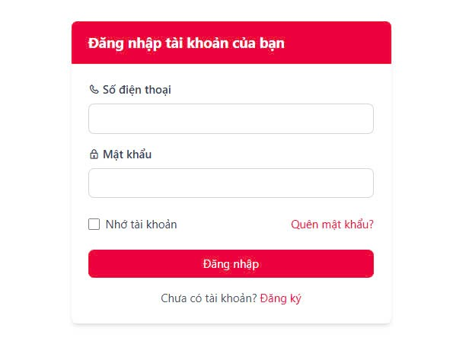
Test Case ID | Mô tả | Hành động | Điều kiện tiên quyết | Kết quả mong đợi | Kết quả thực tế | Kết quả |  |  | Kết quả |  |  | Chú thích
 |  |  |  |  |  | Vòng 1 |  |  | Vòng 2
 |  |  |  |  |  | Trạng thái | Ngày kiểm tra | Người kiểm tra | Trạng thái | Ngày kiểm tra | Người kiểm tra
GUI_SHOW Trang đăng nhập
GUI-DN01 | [ Đăng Nhập tài khoản của bạn] Label |  |  | -Label : black -Status : enable |  | Passed | 2025-04-07 | Hà | Passed | 2025-04-10 | Trí
GUI-DN02 | [Số điện thoại] Label |  |  | -Text color : black -Status : enable |  | Passed | 2025-04-07 | Hà | Passed | 2025-04-10 | Trí
GUI-DN03 | [Số điện thoại] Textbox |  |  | -Text color : black -Status : enable |  | Passed | 2025-04-07 | Hà | Passed | 2025-04-10 | Trí
GUI-DN04 | [Mật khẩu] Label |  |  | -Text color : black -Status : enable |  | Passed | 2025-04-07 | Hà | Passed | 2025-04-10 | Trí
GUI-DN05 | [Mật khẩu] Textbox |  |  | -Text color : black -Status : enable |  | Passed | 2025-04-07 | Hà | Passed | 2025-04-10 | Trí
GUI-DN06 | [Nhớ tài khoản] Checkbox |  |  | -Text color : black -Status : enable |  | Passed | 2025-04-07 | Hà | Passed | 2025-04-10 | Trí
GUI-DN07 | [Quên mật khẩu]Link |  |  | Link hoạt động, chuyển đúng đến trang Quên mật khẩu |  | Passed | 2025-04-07 | Hà | Passed | 2025-04-10 | Trí
GUI-DN08 | [Đăng nhập] Button |  |  | -Text color : white -Status : enable |  | Passed | 2025-04-07 | Hà | Passed | 2025-04-10 | Trí
FUNCTION_SHOW Trang đăng nhập
FUNC-DN01 | Đăng nhập thành công | 1. Nhập SĐT và password hợp lệ 2. Click "Đăng nhập". | Có tài khoản hợp lệ trong hệ thống | Đi đến trang chủ | Đi đến trang chủ | Passed | 2025-04-07 | Hà | Passed | 2025-04-10 | Trí
FUNC-DN02 | Nhập sai SĐT | 1. Nhập sai SĐT 2. Nhập đúng password 3. Click "Đăng nhập" | Truy cập vào hệ thống | Thông báo lỗi : "SĐT không tồn tại!" | Thông báo lỗi : "SĐT không tồn tại!" | Passed | 2025-04-07 | Hà | Passed | 2025-04-10 | Trí
FUNC-DN03 | Nhập sai mật khẩu | 1. Nhập SĐT 2. Nhập sai password 3. Click "Đăng nhập" | Truy cập vào hệ thống | Thông báo lỗi : "Bạn nhập sai mật khẩu, vui lòng nhập lại!" | Thông báo lỗi : "Bạn nhập sai mật khẩu, vui lòng nhập lại!" | Passed | 2025-04-07 | Hà | Passed | 2025-04-10 | Trí
FUNC-DN04 | Để trống trường "Mật khẩu" | 1 .Nhập tên tài khoản 2. Không nhập dữ liệu trường "Mật khẩu". 3. Click "Đăng nhập". | Truy cập vào hệ thống | Thông báo lỗi : "Vui lòng nhập mật khẩu!" | Thông báo lỗi : "Vui lòng nhập mật khẩu!" | Passed | 2025-04-07 | Hà | Passed | 2025-04-10 | Trí
FUNC-DN05 | Để trống trường "SĐT" | 1 .Để trống tên tài khoản 2. Nhập "Mật khẩu" 3. Click "Đăng nhập" | Truy cập vào hệ thống | Thông báo lỗi : "Vui lòng nhập SĐT!" | Thông báo lỗi : "Vui lòng nhập SĐT!" | Passed | 2025-04-07 | Hà | Passed | 2025-04-10 | Trí
FUNC-DN06 | Để trống tất cả các trường dữ liệu | 1 .Không nhập SĐT 2. Không nhập dữ liệu trường "Mật khẩu". 3. Click "Đăng nhập". | Truy cập vào hệ thống | Hệ thống thông báo :" Vui lòng nhập SĐT/ password " | Hệ thống thông báo :" Vui lòng nhập SĐT/ password " | Passed | 2025-04-07 | Hà | Passed | 2025-04-10 | Trí
FUNC-DN07 | Click vào "Quên mật khẩu" | 1. Truy cập trang Đăng nhập 2. Click “Quên mật khẩu” | Truy cập vào hệ thống | Chuyển sang trang đổi mật khẩu thành công | Chuyển sang trang đổi mật khẩu thành công | Passed | 2025-04-07 | Hà | Passed | 2025-04-10 | Trí

Đổi mật khẩu
Project Name | XÂY DỰNG WEBSITE ĐẶT ĐỒ ĂN TÍCH HỢP THANH TOÁN VNPAY VÀ AI CHATBOX HỖ TRỢ TƯ VẤN
Module Code | Đổi mật khẩu
 | Hoàn thành | Lỗi | Chưa kiểm tra | Bị chăn | Tổng số trường hợp thử nghiệm
Round 1 | 15 | 0 | 0 | 0 | 15
Round 2 | 0 | 0 | 0 | 0 | 0

Test Case ID | Mô tả | Quy trình | Điều kiện tiên quyết | Kết quả mong đợi | Kết quả thực tế | Kết quả |  |  | Kết quả |  |  | Chú thích
 |  |  |  |  |  | Vòng 1 |  |  | Vòng 2
 |  |  |  |  |  | Trạng thái | Ngày kiểm tra | Người kiểm tra | Trạng thái | Ngày kiểm tra | Người kiểm tra
GUI_SHOW Đổi mât khẩu
GUI-DMK01 | [ĐỔI MẬT KHẨU] Lable |  | Đăng nhập thành công vào hệ thống | -Label : black -Status : enable |  | Passed | 2025-04-07 | Hà | Passed | 2025-04-10 | Trí
GUI-DMK02 | [Mật khẩu hiện tại]Lable |  | Đăng nhập thành công vào hệ thống | -Label : black -Status : enable |  | Passed | 2025-04-07 | Hà | Passed | 2025-04-10 | Trí
GUI-DMK03 | [Mật khẩu hiện tại]input |  | Đăng nhập thành công vào hệ thống | -Text color : black -Status : enable |  | Passed | 2025-04-07 | Hà | Passed | 2025-04-10 | Trí
GUI-DMK04 | [Mật khẩu mới]Lable |  | Đăng nhập thành công vào hệ thống | -Text color : black -Status : enable |  | Passed | 2025-04-07 | Hà | Passed | 2025-04-10 | Trí
GUI-DMK05 | [Mật khẩu mới]input |  | Đăng nhập thành công vào hệ thống | -Text color : white -Status : enable |  | Passed | 2025-04-07 | Hà | Passed | 2025-04-10 | Trí
GUI-DMK06 | [Xác nhận mật khẩu mới]Lable |  | Đăng nhập thành công vào hệ thống | -Text color : white -Status : enable |  | Passed | 2025-04-07 | Hà | Passed | 2025-04-10 | Trí
GUI-DMK07 | [Xác nhận mật khẩu mới]Input |  | Đăng nhập thành công vào hệ thống | -Text color : white -Status : enable |  | Passed | 2025-04-07 | Hà | Passed | 2025-04-10 | Trí
GUI-DMK08 | [Thay đổi] Button |  | Đăng nhập thành công vào hệ thống | -Text color : white -Status : enable |  | Passed | 2025-04-07 | Hà | Passed | 2025-04-10 | Trí
FUNCTION_SHOW Đổi mật khẩu
FUNC-DMK01 | Đổi mật khẩu thành công | 1.Nhập mật khẩu hiện tai 2. Nhập mật khẩu mới 3. Nhập lại xác nhận 4. Click “Thay đổi” | Nhập đầy đủ mật khẩu hiện tại, mật khẩu mới và xác nhận mật khẩu | Hiển thị thông báo “Đổi mật khẩu thành công”, chuyển về đăng nhập | Hiển thị thông báo “Đổi mật khẩu thành công”, chuyển về đăng nhập | Passed | 2025-04-07 | Trí | Passed | 2025-04-10 | Trí
FUNC-DMK02 | Mật khẩu xác nhận không khớp | 1. Nhập mật khẩu hiện tại 2. Nhập mật khẩu mới 2. Nhập xác nhận không trùng 3. Click “Thay đổi” | Nhập mật khẩu hiện tại, nhập mật khẩu mới và nhập khác mật khẩu mới | Hiển thị lỗi: “Mật khẩu xác nhận không khớp” | Hiển thị lỗi: “Mật khẩu xác nhận không khớp” | Passed | 2025-04-07 | Trí | Passed | 2025-04-10 | Trí
FUNC-DMK03 | Không nhập mật khẩu hiện tại | 1. Không nhập mật khẩu hiện tại 2. Nhập mật khẩu mới 3. Xác nhận 4. Click "Thay đổi" | Nhập tất cả trừ trường mật khẩu hiện tại không nhập | Hiển thị lỗi: “Bạn chưa nhập mật khẩu hiện tại” | Hiển thị lỗi: “Bạn chưa nhập mật khẩu hiện tại” | Passed | 2025-04-07 | Trí | Passed | 2025-04-10 | Trí
FUNC-DMK04 | Không nhập mật khẩu mới | 1. Nhập mật khẩu hiện tại 2. Không nhập mật khẩu mới 3. Nhập xác nhận 4. Click "Thay đổi" | Nhập tất cả trừ trường mật khẩu mới không nhập | Hiển thị lỗi: “Bạn chưa nhập mật khẩu mới” | Hiển thị lỗi: “Bạn chưa nhập mật khẩu mới” | Passed | 2025-04-07 | Trí | Passed | 2025-04-10 | Trí
FUNC-DMK05 | Không nhập mật khẩu xác nhận | 1. Nhập mật khẩu hiện tại 2. Nhập mật khẩu mới 3. Không nhập xác nhận 4. Click "Thay đổi" | Nhập tất cả trừ trường mật khẩu xác nhận không nhập | Hiển thị lỗi: “Bạn chưa nhập mật khẩu xác nhận” | Hiển thị lỗi: “Bạn chưa nhập mật khẩu xác nhận” | Passed | 2025-04-07 | Trí | Passed | 2025-04-10 | Trí
FUNC-DMK06 | Không nhập gì | 1. Để trống 3 trường 2. Click “Xác nhận” | Không nhập gì cả | Hiển thị lỗi: “Vui lòng nhập đầy đủ thông tin” | Hiển thị lỗi: “Vui lòng nhập đầy đủ thông tin” | Passed | 2025-04-07 | Trí | Passed | 2025-04-10 | Trí
FUNC-DMK07 | Mật khẩu mới trùng mật khẩu cũ | 1. Nhập mật khẩu mới giống mật khẩu cũ 2. Xác nhận đúng 3. Click “Xác nhận” | Tài khoản có mật khẩu cũ trong hệ thống | Hiển thị cảnh báo: "Mật khẩu mới không được trùng với mật khẩu cũ" | Hiển thị cảnh báo: "Mật khẩu mới không được trùng với mật khẩu cũ" | Passed | 2025-04-07 | Trí | Passed | 2025-04-10 | Trí

Quên mật khẩu
Project Name | XÂY DỰNG WEBSITE ĐẶT ĐỒ ĂN TÍCH HỢP THANH TOÁN VNPAY VÀ AI CHATBOX HỖ TRỢ TƯ VẤN
Module Code | Quên mật khẩu
 | Hoàn thành | Lỗi | Chưa kiểm tra | Bị chăn | Tổng số trường hợp thử nghiệm
Round 1 | 10 | 0 | 0 | 0 | 10
Round 2 | 0 | 0 | 0 | 0 | 0

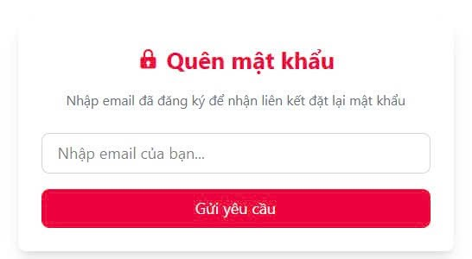
Test Case ID | Mô tả | Quy trình | Điều kiện tiên quyết | Kết quả mong đợi | Kết quả thực tế | Kết quả |  |  | Kết quả |  |  | Chú thích
 |  |  |  |  |  | Vòng 1 |  |  | Vòng 2
 |  |  |  |  |  | Trạng thái | Ngày kiểm tra | Người kiểm tra | Trạng thái | Ngày kiểm tra | Người kiểm tra
GUI_SHOW Quên mât khẩu
GUI-QMK01 | [Quên mật khẩu] Lable | Truy cập trang "Quên mật khẩu" | Đăng nhập thành công vào hệ thống | Tiêu đề hiển thị: "QUÊN MẬT KHẨU" Status: enable |  | Passed | 2025-04-07 | Trí | Passed | 2025-04-10 | Trí
GUI-QMK02 | Label “Nhập email…” |  | Đăng nhập thành công vào hệ thống | -Label : black -Status : enable |  | Passed | 2025-04-07 | Trí | Passed | 2025-04-10 | Trí
GUI-QMK03 | Textbox nhập email của bạn |  | Đăng nhập thành công vào hệ thống | - Label màu đen - Status: enable |  | Passed | 2025-04-07 | Trí | Passed | 2025-04-10 | Trí
GUI-QMK04 | Button “Gửi yêu cầu” |  | Đăng nhập thành công vào hệ thống | -Label : black -Status : enable |  | Passed | 2025-04-07 | Trí | Passed | 2025-04-10 | Trí
GUI-QMK05 | [Mật khẩu mới]textbox |  | Đăng nhập thành công vào hệ thống | -Text color : white -Status : enable |  | Passed | 2025-04-07 | Trí | Passed | 2025-04-10 | Trí
GUI-QMK06 | [Xác nhận mật khẩu mới]textbox |  | Đăng nhập thành công vào hệ thống | -Text color : white -Status : enable |  | Passed | 2025-04-07 | Trí | Passed | 2025-04-10 | Trí
GUI-QMK07 | [Change] Button |  | Đăng nhập thành công vào hệ thống | -Text color : white -Status : enable |  | Passed | 2025-04-07 | Trí | Passed | 2025-04-10 | Trí
FUNCTION_SHOW Quên mật khẩu
FUNC-QMK01 | Nhập email hợp lệ và nhấn “Gửi yêu cầu” | 1. Nhập Tài khoản email hợp lệ | Tài khoản có email hợp lệ | Gửi liên kết đặt lại mật khẩu thành công | Gửi liên kết đặt lại mật khẩu thành công | Passed | 2025-04-07 | Trí | Passed | 2025-04-10 | Trí
FUNC-QMK02 | Nhập email không tồn tại | 1. Email không nằm trong hệ thống | Email không nằm trong hệ thống | Hiển thị lỗi: “Email không tồn tại” | Hiển thị lỗi: “Email không tồn tại” | Passed | 2025-04-07 | Trí | Passed | 2025-04-10 | Trí
FUNC-QMK03 | Không nhập Email | 1. Không nhập tài khoản email | Không nhập email | Hiển thị lỗi: “Bạn chưa nhập tài khoản Email" | Hiển thị lỗi: “Bạn chưa nhập tài khoản Email" | Passed | 2025-04-07 | Trí | Passed | 2025-04-10 | Trí

Danh sách người dùng
Project Name | XÂY DỰNG WEBSITE ĐẶT ĐỒ ĂN TÍCH HỢP THANH TOÁN VNPAY VÀ AI CHATBOX HỖ TRỢ TƯ VẤN
Module Code | Quản lý người dùng
 | Hoàn thành | Lỗi | Chưa kiểm tra | Bị chặn | Tổng lần kiểm tra
Round 1 | 13 | 0 | 0 | 0 | 13
Round 2 | 0 | 0 | 0 | 0 | 0
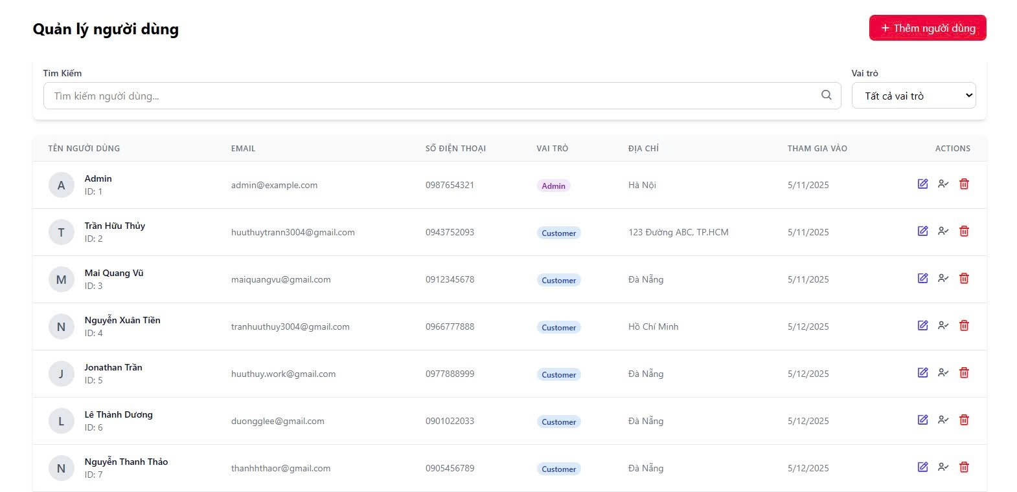

Test Case ID | Mô tả | Quy trình | Kết quả mong đợi | Kết quả thực tế | Kết quả |  |  |  |  |  | Chú thích
 |  |  |  |  | Vòng 1 |  |  | Vòng 2
 |  |  |  |  | Trạng thái | Ngày kiểm tra | Người kiểm tra | Trạng thái | Ngày kiểm tra | Người kiểm tra
GUI_SHOW Danh sách người dùng
GUI-DSND01 | Kiểm tra hiển thị danh sách |  | Menu tồn tại trên giao diện |  | Passed | 2025-04-07 | Trí | Passed | 2025-04-10 | Trí
GUI-DSND02 | [Tìm kiếm] Search Bar |  | - Text: Black - Status: Enable |  | Passed | 2025-04-07 | Trí | Passed | 2025-04-10 | Trí
GUI-DSND03 | [Thêm] Button |  | - Text: White - Status: Enable |  | Passed | 2025-04-07 | Trí | Passed | 2025-04-10 | Trí
GUI-DSND04 | [Sửa] Button |  | - Icon: White - Status: Enable |  | Passed | 2025-04-07 | Trí | Passed | 2025-04-10 | Trí
GUI-DSND05 | [Xóa] Button |  | - Icon: White - Status: Enable |  | Passed | 2025-04-07 | Trí | Passed | 2025-04-10 | Trí
GUI-DSND06 | [Phân vai trò] Button |  | - Icon: White - Status: Enable |  | Passed | 2025-04-07 | Trí | Passed | 2025-04-10 | Trí
GUI-DSND07 | [Phân quyền] Button |  | - Icon: White - Status: Enable |  | Passed | 2025-04-07 | Trí | Passed | 2025-04-10 | Trí
FUNCTION_SHOW Quản lí người dùng
FUN-QLND01 | Kiểm tra chức năng tìm kiếm người dùng | 1. Mở giao diện quản lý người dùng. 2. Nhập từ khóa (VD: "Trần Hữu Thuỷ") vào ô tìm kiếm. 3. Nhấn phím "Enter" hoặc nút tìm kiếm. | Hiện kết quả khớp tên | Hiện kết quả khớp tên | Passed | 2025-04-07 | Trí | Passed | 2025-04-10 | Trí
FUN-QLND02 | Kiểm tra chức năng tìm kiếm từ khoá | 1. Mở giao diện quản lý người dùng. 2. Nhập từ khóa (VD: "Hữu ") vào ô tìm kiếm. 3. Nhấn phím "Enter" hoặc nút tìm kiếm. | Hiện kết quả khớp tên | Hiện kết quả khớp tên | Passed | 2025-04-07 | Trí | Passed | 2025-04-10 | Trí
FUN-QLND03 | Tìm với chuỗi không khớp | 1. Mở giao diện quản lý người dùng. 2. Nhập từ khóa (VD: "ABC") vào ô tìm kiếm. 3. Nhấn phím "Enter" hoặc nút tìm kiếm. | Hiển thị “Không có kết quả” hoặc danh sách trống | Hiển thị “Không có kết quả” hoặc danh sách trống | Passed | 2025-04-07 | Trí | Passed | 2025-04-10 | Trí
FUN-QLND04 | Chọn "Customer" | 1. Chọn dropdown “Vai trò” 2. Chọn Customer | Chỉ hiển thị user có vai trò là Customer | Chỉ hiển thị user có vai trò là Customer | Passed | 2025-04-07 | Trí | Passed | 2025-04-10 | Trí
FUN-QLND05 | Chọn "Admin" | 1. Chọn dropdown “Vai trò” 2. Chọn Admin | Chỉ hiển thị user có vai trò là Admin | Chỉ hiển thị user có vai trò là Admin | Passed | 2025-04-07 | Trí | Passed | 2025-04-10 | Trí
FUN-QLND06 | Chọn "Tất cả vai trò" | 1. Chọn dropdown “Vai trò” 2. Chọn tất cả vai trò | Hiển thị toàn bộ danh sách | Hiển thị toàn bộ danh sách | Passed | 2025-04-07 | Trí | Passed | 2025-04-10 | Trí

Thêm người dùng
Project Name | XÂY DỰNG WEBSITE ĐẶT ĐỒ ĂN TÍCH HỢP THANH TOÁN VNPAY VÀ AI CHATBOX HỖ TRỢ TƯ VẤN
Module Code | Thêm người dùng
 | Hoàn thành | Lỗi | Chưa kiểm tra | Bị chặn | Tổng lần kiểm tra
Round 1 | 16 | 0 | 0 | 0 | 16
Round 2 | 0 | 0 | 0 | 0 | 0
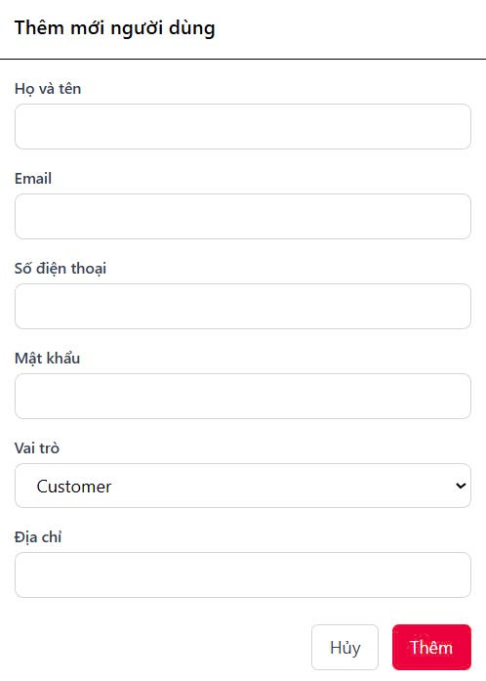

Test Case ID | Mô tả | Quy trình | Kết quả mong đợi | Kết quả thực tế | Kết quả |  |  |  |  |  | Chú thích
 |  |  |  |  | Vòng 1 |  |  | Vòng 2
 |  |  |  |  | Trạng thái | Ngày kiểm tra | Người kiểm tra | Trạng thái | Ngày kiểm tra | Người kiểm tra
GUI_SHOW Thêm người dùng
GUI-TND01 | Hiển thị tiêu đề form |  | Tiêu đề hiển thị: "Thêm mới người dùng" |  | Passed | 2025-04-07 | Trí | Passed | 2025-04-10 | Trí
GUI-TND02 | [Họ và tên] Input Field |  | Placeholder: "Nhập Họ và tên"; Trạng thái Enable |  | Passed | 2025-04-07 | Trí | Passed | 2025-04-10 | Trí
GUI-TND03 | [Email] Input Field |  | Placeholder: "Nhập email"; trạng thái Enable |  | Passed | 2025-04-07 | Trí | Passed | 2025-04-10 | Trí
GUI-TND04 | [Số điện thoại] Input Field |  | Placeholder: "Nhập số điện thoại"; trạng thái Enable |  | Passed | 2025-04-07 | Trí | Passed | 2025-04-10 | Trí
GUI-TND05 | [Chọn vai trò] Dropdown |  | Có các lựa chọn: "Admin", "Customer" |  | Passed | 2025-04-07 | Trí | Passed | 2025-04-10 | Trí
GUI-TND06 | [Địa chỉ] Input Field |  | Text: "Chọn ảnh"; trạng thái Enable |  | Passed | 2025-04-07 | Trí | Passed | 2025-04-10 | Trí
GUI-TND07 | [Lưu] Button |  | Text: White; trạng thái Enable |  | Passed | 2025-04-07 | Trí | Passed | 2025-04-10 | Trí
GUI-TND08 | [Huỷ] Button |  | Text: White; trạng thái Enable |  | Passed | 2025-04-07 | Trí | Passed | 2025-04-10 | Trí
FUNCTION_SHOW Thêm người dùng
FUN-TND01 | Thêm người dùng với thông tin hợp lệ | 1. Mở giao diện thêm tài khoản. 2. Nhập đầy đủ thông tin cần thiết (Họ Tên, Email, Mật khẩu, SĐT, Địa chỉ...). 3. Nhấn nút "Thêm". | Hiển thị thông báo: "Thêm thành công" và dữ liệu được lưu vào hệ thống. | Hiển thị thông báo: "Thêm thành công" và dữ liệu được lưu vào hệ thống. | Passed | 2025-04-07 | Trí | Passed | 2025-04-10 | Trí
FUN-TND02 | Thêm người dùng với không nhập thông tin Họ tên | 1. Mở giao diện thêm tài khoản. 2. Bỏ trống các trường bắt buộc (vd: "Họ Tên"). 3. Nhấn nút "Thêm". | thông báo lỗi và yêu cầu nhập thông tin họ tên. | thông báo lỗi và yêu cầu nhập thông tin họ tên. | Passed | 2025-04-07 | Trí | Passed | 2025-04-10 | Trí
FUN-TND03 | Kiểm tra Email trùng lặp | 1. Mở giao diện thêm tài khoản. 2. Nhập Email đã tồn tại trong hệ thống. 3. Nhấn nút "Thêm". | Hiển thị lỗi: "Email đã tồn tại, vui lòng chọn Email khác." | Hiển thị lỗi: "Email đã tồn tại, vui lòng chọn Email khác." | Passed | 2025-04-07 | Trí | Passed | 2025-04-10 | Trí
FUN-TND04 | Email sai định dạng | 1. Mở giao diện thêm tài khoản. 2. Nhấn nút "Chọn tệp". 3. Nhập Email sai định dạng (vd: thiếu @). | Hiển thị lỗi: “Email không hợp lệ” | Hiển thị lỗi: “Email không hợp lệ” | Passed | 2025-04-07 | Trí | Passed | 2025-04-10 | Trí
FUN-TND05 | Kiểm tra email hợp lệ | 1. Mở giao diện thêm tài khoản. 2. Nhập email hợp lệ (vd: example@mail.com). 3. Nhấn nút "Thêm". | Cho phép lưu thông tin mà không có lỗi. | Cho phép lưu thông tin mà không có lỗi. | Passed | 2025-04-07 | Trí | Passed | 2025-04-10 | Trí
FUN-TND06 | Thêm người dùng với thiếu thông tin mật khẩu | 1. Mở giao diện thêm tài khoản. 2. Bỏ trống các trường bắt buộc (vd: "Mật khẩu"). 3. Nhấn nút "Thêm". | thông báo lỗi yêu cầu nhập thông tin mật khẩu. | thông báo lỗi yêu cầu nhập thông tin mật khẩu. | Passed | 2025-04-07 | Trí | Passed | 2025-04-10 | Trí
FUN-TND07 | Không nhập SĐT | 1. Mở giao diện thêm tài khoản. 2. Nhập tất cả các trường. 3. Không nhập SĐT 4. click "Thêm" | thông báo lỗi yêu cầu nhập SĐT. | thông báo lỗi yêu cầu nhập SĐT. | Passed | 2025-04-07 | Trí | Passed | 2025-04-10 | Trí
FUN-TND08 | Xử lý nút "Huỷ" | 1. Mở giao diện thêm tài khoản. 2. Nhấn nút "Huỷ". | Quay lại giao diện trước đó mà không lưu bất kỳ thông tin nào. | Quay lại giao diện trước đó mà không lưu bất kỳ thông tin nào. | Passed | 2025-04-07 | Trí | Passed | 2025-04-10 | Trí

Cập nhật người dùng
 | XÂY DỰNG WEBSITE ĐẶT ĐỒ ĂN TÍCH HỢP THANH TOÁN VNPAY VÀ AI CHATBOX HỖ TRỢ TƯ VẤN
Module Code | Cập nhật người dùng
 | Hoàn thành | Lỗi | Chưa kiểm tra | Bị chặn | Tổng lần kiểm tra
Round 1 | 17 | 0 | 0 | 0 | 17
Round 2 | 0 | 0 | 0 | 0 | 0
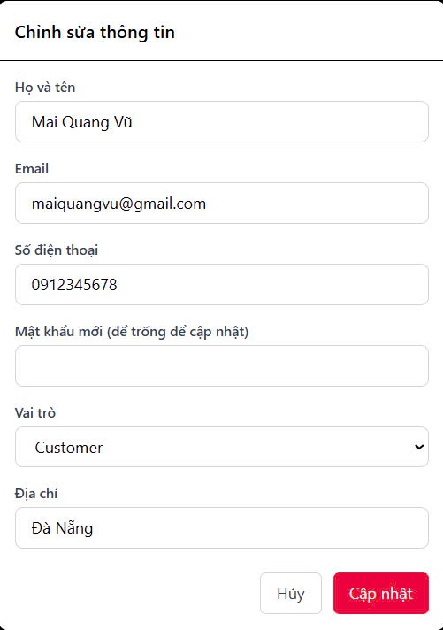

Test Case ID | Mô tả | Quy trình | Kết quả mong đợi | Kết quả thực tế | Kết quả |  |  |  |  |  | Chú thích
 |  |  |  |  | Vòng 1 |  |  | Vòng 2
 |  |  |  |  | Trạng thái | Ngày kiểm tra | Người kiểm tra | Trạng thái | Ngày kiểm tra | Người kiểm tra
GUI_SHOW Cập nhật người dùng
GUI-CNTK01 | Hiển thị tiêu đề form |  | Label: "Hiển thị tiêu đề form"; trạng thái Enable |  | Passed | 2025-04-07 | Trí | Passed | 2025-04-10 | Trí
GUI-CNTK02 | [Họ và tên] Input Field |  | Hiển thị đúng dữ liệu người dùng hiện tại |  | Passed | 2025-04-07 | Trí | Passed | 2025-04-10 | Trí
GUI-CNTK03 | [Email] Input Field |  | Hiển thị đúng dữ liệu người dùng hiện tại |  | Passed | 2025-04-07 | Trí | Passed | 2025-04-10 | Trí
GUI-CNTK04 | [Số điện thoại] Input Field |  | Hiển thị đúng dữ liệu người dùng hiện tại |  | Passed | 2025-04-07 | Trí | Passed | 2025-04-10 | Trí
GUI-CNTK05 | [Chọn vai trò] Dropdown |  | Text: Default (ví dụ: "Chọn chức vụ"); trạng thái Enable |  | Passed | 2025-04-07 | Trí | Passed | 2025-04-10 | Trí
GUI-CNTK06 | [Mật khẩu] Input Field |  | Cho phép nhập, placeholder “(để trống để cập nhật)” |  | Passed | 2025-04-07 | Trí | Passed | 2025-04-10 | Trí
GUI-CNTK07 | [Địa chỉ] Input Field |  | Hiển thị đúng dữ liệu người dùng hiện tại |  | Passed | 2025-04-07 | Trí | Passed | 2025-04-10 | Trí
GUI-CNTK08 | [Cập nhật] Button |  | Text: White; trạng thái Enable |  | Passed | 2025-04-07 | Trí | Passed | 2025-04-10 | Trí
GUI-CNTK09 | [Huỷ] Button |  | Text: White; trạng thái Enable |  | Passed | 2025-04-07 | Trí | Passed | 2025-04-10 | Trí
FUNCTION_SHOW Cập nhật người dùng
FUN-CNTK01 | Cập nhật người dùng với thông tin hợp lệ | 1. Mở giao diện cập nhật tài khoản. 2. Nhập đầy đủ thông tin cần thiết (Họ Tên, Email, Mật khẩu, Sđt, Địa chỉ...). 3. Nhấn nút "Cập Nhật". | Hiển thị thông báo: "Cập nhật thành công" và dữ liệu được lưu vào hệ thống. | Hiển thị thông báo: "Cập nhật thành công" và dữ liệu được lưu vào hệ thống. | Passed | 2025-04-07 | Trí | Passed | 2025-04-10 | Trí
FUN-CNTK02 | Không thay đổi gì và nhấn “Cập nhật” | 1. Mở giao diện cập nhật tài khoản. 2. nhấn “Cập nhật” ngay. | “Không có thay đổi” | “Không có thay đổi” | Passed | 2025-04-07 | Trí | Passed | 2025-04-10 | Trí
FUN-CNTK03 | Xóa Họ và Tên → Cập nhật | 1. Mở giao diện cập nhật tài khoản. 2. Xoá toàn bộ nội dung ở ô Họ và tên 3. Nhấn "Cập nhật" | Báo lỗi: “Họ và Tên không được để trống” | Báo lỗi: “Họ và Tên không được để trống” | Passed | 2025-04-07 | Trí | Passed | 2025-04-10 | Trí
FUN-CNTK04 | Nhập email sai định dạng | 1. Mở giao diện cập nhật tài khoản. 2.Nhập email sai định dạng (vd:132). 3. Nhấn nút "Cập Nhật". | Báo lỗi: “Email không hợp lệ” | Báo lỗi: “Email không hợp lệ” | Passed | 2025-04-07 | Trí | Passed | 2025-04-10 | Trí
FUN-CNTK05 | Chọn vai trò khác | 1. Mở giao diện cập nhật tài khoản. 2. Nhấn thay đổi vai trò 3. Customer sang Admin 2. Nhấn nút "Cập nhật". | Dữ liệu vai trò được cập nhật | Dữ liệu vai trò được cập nhật | Passed | 2025-04-07 | Trí | Passed | 2025-04-10 | Trí
FUN-CNTK06 | Xử lý nút "Huỷ" | 1. Mở giao diện thêm tài khoản. 2. Nhấn nút "Huỷ". | Quay lại giao diện trước đó mà không lưu bất kỳ thông tin nào. | Quay lại giao diện trước đó mà không lưu bất kỳ thông tin nào. | Passed | 2025-04-07 | Trí | Passed | 2025-04-10 | Trí
FUN-CNTK07 | Để trống mật khẩu | 1. Mở giao diện cập nhật tài khoản. 2. Để trống mật khẩu. 3. Nhấn nút "Cập Nhật". | Không thay đổi mật khẩu | Không thay đổi mật khẩu | Passed | 2025-04-07 | Trí | Passed | 2025-04-10 | Trí
FUN-CNTK08 | Kiểm tra email hợp lệ | 1. Mở giao diện cập nhật tài khoản. 2. Nhập email hợp lệ (vd: example@mail.com). 3. Nhấn nút "Cập Nhật". | Cho phép lưu thông tin mà không có lỗi. | Cho phép lưu thông tin mà không có lỗi. | Passed | 2025-04-07 | Trí | Passed | 2025-04-10 | Trí

Xóa người dùng
Project Name | XÂY DỰNG WEBSITE ĐẶT ĐỒ ĂN TÍCH HỢP THANH TOÁN VNPAY VÀ AI CHATBOX HỖ TRỢ TƯ VẤN
Module Code | Xoá người dùng
 | Hoàn thành | Lỗi | Chưa kiểm tra | Bị chặn | Tổng lần kiểm tra
Round 1 | 7 | 0 | 0 | 0 | 7
Round 2 | 0 | 0 | 0 | 0 | 0

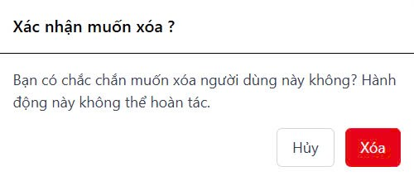

Test Case ID | Mô tả | Quy trình | Kết quả mong đợi | Kết quả thực tế | Kết quả |  |  |  |  |  | Chú thích
 |  |  |  |  | Vòng 1 |  |  | Vòng 2
 |  |  |  |  | Trạng thái | Ngày kiểm tra | Người kiểm tra | Trạng thái | Ngày kiểm tra | Người kiểm tra
GUI_SHOW Xóa người dùng
GUI-CNTK01 | Hiển thị tiêu đề xác nhận |  | Label: "Xác nhận muốn xoá"; trạng thái Enable |  | Passed | 2025-04-07 | Trí | Passed | 2025-04-10 | Trí
GUI-CNTK02 | Hiển thị mô tả cảnh báo |  | Text: Black; trạng thái Enable |  | Passed | 2025-04-07 | Trí | Passed | 2025-04-10 | Trí
GUI-CNTK03 | [Xoá] Button |  | Text: White; trạng thái Enable |  | Passed | 2025-04-07 | Trí | Passed | 2025-04-10 | Trí
GUI-CNTK04 | [Huỷ] Button |  | Text: White; trạng thái Enable |  | Passed | 2025-04-07 | Trí | Passed | 2025-04-10 | Trí
FUNCTION_SHOW Xóa người dùng
FUN-CNTK01 | Xóa người dùng thành công | 1.Mở giao diện xoá người dùng 2. Nhấn "Xoá" | Hiển thị thông báo xoá thành công | Hiển thị thông báo xoá thành công | Passed | 2025-04-07 | Trí | Passed | 2025-04-10 | Trí
FUN-CNTK02 | Nhấn “Hủy” để không xóa | 1. Mở giao diện xoá tài khoản. 2. Nhấn xoá 3. Nhấn huỷ. | Popup đóng, không thay đổi dữ liệu | Popup đóng, không thay đổi dữ liệu | Passed | 2025-04-07 | Trí | Passed | 2025-04-10 | Trí
FUN-CNTK03 | Kiểm tra cập nhật danh sách sau khi xóa | 1. Mở giao diện xoá tài khoản. 2. Nhấn xoá 3. Xác nhận xoá. 4. Kiểm tra lại danh sách | Người bị xóa không còn trong danh sách | Người bị xóa không còn trong danh sách | Passed | 2025-04-07 | Trí | Passed | 2025-04-10 | Trí

Quản lí phân quyền
Project Name | XÂY DỰNG WEBSITE ĐẶT ĐỒ ĂN TÍCH HỢP THANH TOÁN VNPAY VÀ AI CHATBOX HỖ TRỢ TƯ VẤN
Module Code | Phân quyền
 | Hoàn thành | Lỗi | Chưa kiểm tra | Bị chặn | Tổng lần kiểm tra
Round 1 | 11 | 0 | 0 | 0 | 11
Round 2 | 0 | 0 | 0 | 0 | 0

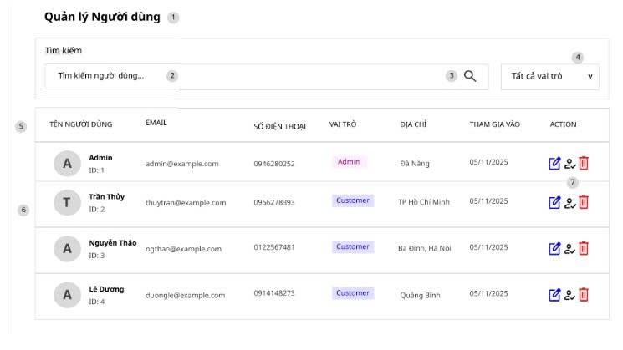

Test Case ID | Mô tả | Quy trình | Kết quả mong đợi | Kết quả thực tế | Kết quả |  |  |  |  |  | Chú thích
 |  |  |  |  | Vòng 1 |  |  | Vòng 2
 |  |  |  |  | Trạng thái | Ngày kiểm tra | Người kiểm tra | Trạng thái | Ngày kiểm tra | Người kiểm tra
GUI_SHOW Phân quyền
GUI-PQ01 | [Quản lý Người dùng]Lable |  | Text: Black; trạng thái Enable |  | Passed | 2025-04-07 | Trí | Passed | 2025-04-10 | Trí
GUI-PQ02 | Input [tìm kiếm] |  | Text: Black; trạng thái Enable |  | Passed | 2025-04-07 | Trí | Passed | 2025-04-10 | Trí
GUI-PQ03 | Dropdown [vai trò] |  | Text: Black; trạng thái Enable |  | Passed | 2025-04-07 | Trí | Passed | 2025-04-10 | Trí
GUI-PQ04 | Icon [Xoá] |  | Text: Black; trạng thái Enable |  | Passed | 2025-04-07 | Trí | Passed | 2025-04-10 | Trí
GUI-PQ05 | Icon [Sửa] |  | Text: Black; trạng thái Enable |  | Passed | 2025-04-07 | Trí | Passed | 2025-04-10 | Trí
GUI-PQ06 | table [danh sách người dùng] |  | Text: Black; trạng thái Enable |  | Passed | 2025-04-07 | Trí | Passed | 2025-04-10 | Trí
FUNCTION_SHOW Phân quyền
FUN-PQ01 | Tìm kiếm người dùng | 1.Nhập Thuỷ vào ô tìm kiếm 2. Nhấn "Xoá" | Lọc và hiển thị đúng người dùng có tên khớp | Lọc và hiển thị đúng người dùng có tên khớp | Passed | 2025-04-07 | Trí | Passed | 2025-04-10 | Trí
FUN-PQ02 | Lọc theo vai trò | 1. Chọn Admin từ dropdown | Chỉ hiển thị người dùng vai trò Admin | Chỉ hiển thị người dùng vai trò Admin | Passed | 2025-04-07 | Trí | Passed | 2025-04-10 | Trí
FUN-PQ03 | Nhấn nút xoá | 1. Nhấn icon Xoá . | Không cho xoá tài khoảng Admin | Không cho xoá tài khoảng Admin | Passed | 2025-04-07 | Trí | Passed | 2025-04-10 | Trí
FUN-PQ04 | Xem danh sách đầy đủ | 1. Truy cập trang 2. Không lọc | Hiển thị tất cả người dùng | Hiển thị tất cả người dùng | Passed | 2025-04-07 | Trí | Passed | 2025-04-10 | Trí
FUN-PQ05 | Login Admin | 1. Truy cập được vào trang admin | Login được vào trang Admin sử dụng chức năng | Hiển thị tất cả người dùng | Passed | 2025-04-07 | Trí | Passed | 2025-04-10 | Trí

